Sheet1
BCWP(EV) | 20000
ACWP(AC) | 25000
BCWS(PV) | 23000
BAC | 120000
CV | -5000 | vượt chỉ tiêu
SV | -3000
CPI | 0.80000

Câu 2

 |  |  | BAC | 300000
 |  |  | AC | 175000
 |  |  | Thực tế hoàn thành | 40%
 |  |  | kế hoạch hoàn thành | 50%

 |  |  | EV | 120000
 |  |  | PV | 150000
 |  |  | SV | EV-PV | -30000
 |  |  | CV | EV-AC | -55000
 |  |  | CPI | EV/AC | 0.68571428571
 |  |  | SPI | EV/PV | 0.8

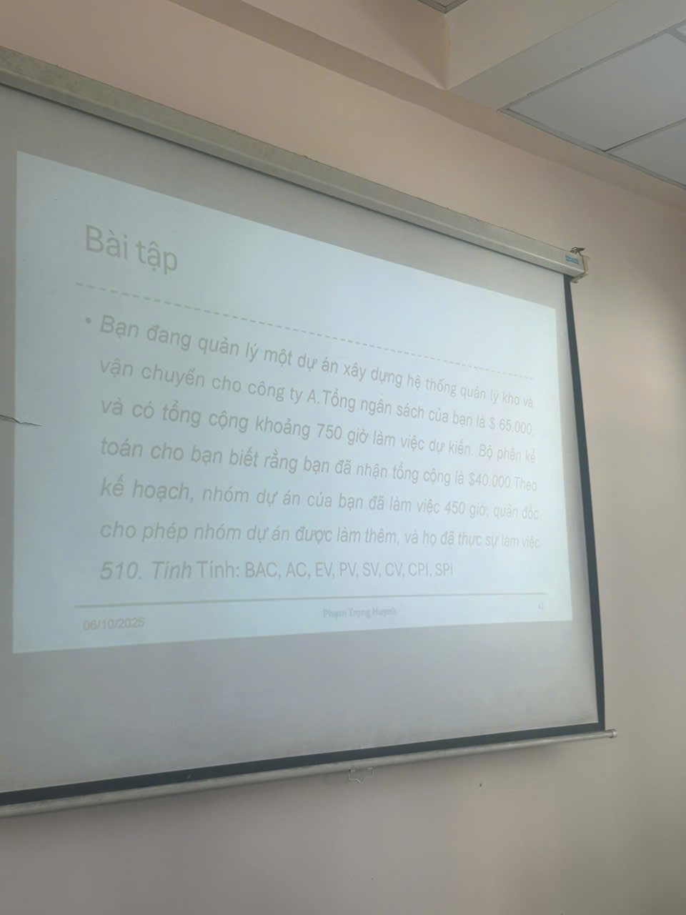

 |  |  | BAC | 65000
 |  |  | AC | 40000
 |  |  | Thời gian dự kiến | 750
 |  |  | TG Theo Kế hoạch | 450
 |  |  | Thực tế thực hiện | 510
 |  |  | %Kế hoạch hoàn thành | 0.6
 |  |  | %Thực tế hoàn thành | 0.68
 |  |  | EV | 44200
 |  |  | PV | 39000
 |  |  | SV | EV - PV | 5200
 |  |  | CV | EV - AC | 4200
 |  |  | CPI | EC/AC | 1.105
 |  |  | SPI | EV/PV | 1.1333333333

